TO-BE
번호 | 구분 | 화면 | 오류 및 요청내용 | 요청자 | 담당자 | 처리일 | 처리자 | 확인일 | 확인자 | 처리사항
1 | 공통 | 로그인 | 로그인 화면 풋터에 ITHELPDESK 연락처 추가 | 박소영 | 조동현 | 2024-04-19 | 조동현 | 2024-04-19 | 조동현 | 연락처 정보 전달 수신 후 작업(박소영) 전자입찰 문의: ITHELPDESK ( 080 - 707 - 9100 ) e-mail : ithelpdesk@iljin.co.kr 로그인 페이지 Helpdesk 추가, 상단 우측 로고 삭제
2 | 협력사 | 메인화면 | 메인화면 전자입찰 - 비선정 부분까지 한눈에 보이도록 축소 가능한지 | 박소영 | 조동현 | 2024-04-19 | 조동현 | 2024-04-19 | 조동현 | 따로 논의필요 ==> 메인 이미지 삭제도 검토 필요 => 배너 이미지 주석처리하고 div style에 margin-top:20px => margin-top 위치를 잘못했습니다. 아래와 같이 수정해 주세요 => 대시보드 삭제 및 입찰건수 한눈에 보이게
3 | 공통 | 품목검색 팝업 | 1. 코드 검색 불가능 3. 또한 해당 농업, 임업 및 어업으로 선택 후 페이지 11에서 > 버튼을 클릭하면 빈 화면이 조회되는 오류가 나타납니다. | 박소영 | 장동진 | 2024-04-15 | 장동진 | 2024-04-16 | 장동진 | 메시지 허브처럼 해주세요 오류내용도 확인해서 처리
 |  | 페이징 처리 | 2. 품목선택 팝업창에서 보통 > 버튼은 한페이지씩 이동하고 >> 페이지가 5페이지씩 이동하는것으로 알고 있는데 해당 버튼은 처음이 5페이지씩 넘어가고 >> 가 마지막 페이지 이동 되는거라 해당 이유가 있는지 수정이 가능하다면 가능한 부분인지 요청 드립니다.. | 박소영 | 조동현 | 2024-04-15 | 조동현 | 2024-04-16 | 조동현 | 메시지 허브처럼 해주세요 오류내용도 확인해서 처리
4 | 계열사 | 입찰계획 등록 | 전자입찰 공고시 제출시작일시 . 마감일시를 현재시간 기준으로 등록되어 있어야 할 것 같음 | 박소영 | 장동진 | 2024-04-15 | 장동진 | 2024-04-16 | 장동진 | 공고시가 아니라 등록시인지 확인(박소영) 일시 표현을 시간으로 콤보박스로((01~23) 공고 계획 등록 저장할 때 현재 시간 기준으로 시간표현이 되어있었으면 합니다.
5 | 계열사 | 입찰계획 등록 | 시간선택을 분단위 빼고 , 시간단위로 선택가능하도록 수정 요청 ( 오전, 오후 선택 기능도 없었으면 좋겠습니다. ) | 박소영 | 장동진 | 2024-04-15 | 장동진 | 2024-04-16 | 장동진 | 일시 표현을 시간으로 콤보박스로((01~23)
6 | 계열사 | 입찰계획 등록/수정 | 6. 일반경쟁입찰에서 지명경쟁입찰 선택 시 나오는 팝업메세지 수정 or 메세지 없애기 ( * 지명경쟁입찰 선택 시 나오는 메세지와 동일한 메세지가 나타나고 있습니다. ) | 박소영 | 장동진 | 2024-04-15 | 장동진 | 2024-04-16 | 장동진
7 | 계열사 | 입찰계획 등록/수정 | 개찰자 선택시 낙찰자 초기세팅값은 개찰자와 동일하게 들어가고 , 낙찰자를 따로 수정할 경우에 가능하도록 | 박소영 | 장동진 | 2024-04-15 | 장동진 | 2024-04-16 | 장동진
8 | 협력사 | 메인화면 | 업체로그인시 전자입찰 건수 확인X, 공지사항내용 확인X, 입찰완료내역 확인X | 박소영 |  |  |  | 2024-04-19 | 강용준 | 소스 재배포시 나온 일시적인 현상으로 보임
 | 계열사 | 입찰계획 목록 | 제출일시 또는 마감일시가 현재시간보다 이후면 일시에 빨간색으로 표기 | 강용준 | 장동진 | 2024-04-15 | 장동진 | 2024-04-16 | 장동진 | 4/15 강용준 요청
9 | 공통 | 입찰 목록 | 데이터 그리드 정보들이 예전 데이터가 1페이지에 나오고 최신 정보가 마지막 페이지에 있는데 반대로 데이터가 확인되어야 할 것 같음 ==> 정렬 재확인 필요 (고민정) | 박소영 | 조동현 | 2024-04-24 | 조동현 | 2024-04-24 | 조동현 | 페이지마다 소팅기준정보 제공(강용준) ㅇ계열사 - 전자입찰 > 입찰계획 : 제출시작일시 순방향 =>입찰번호 역방향으로 나타내는 것 같음 - 전자입찰 > 입찰진행 : 제출마감일시 순방향 => 입찰번호 순방향으로 나타내는 것 같음 - 전자입찰 > 입찰완료 : 입찰완료일시 역방향 - 전자입찰 > 낙찰이력 : 제출마감일 역방향 ㅇ협력사 - 전자입찰 > 입찰진행 : 제출시작일시 순방향 - 전자입찰 > 입찰완료 : => 현재 공고일시 역방향으로 나타내고 있음 | * 계열사 : 입찰진행 > 입찰번호 기준 내림차순으로 적용 * 협력사 : 입찰진행 > 제출시작일 최신순으로 정렬 (최근 내역이 뒤에 있음) 입찰완료 > 정렬 재확인 필요
10 | 계열사 | 입찰계획 등록/수정 | 과거입찰 가져오기 입찰 저장할때 제출시작일시 현재시간보다 전 일시로 저장이 되고 있어서 수정 요청 | 박소영 | 장동진 | 2024-04-15 | 장동진 | 2024-04-16 | 장동진 | 시작일시, 마감일시 가 현재일시 보다 작으면 안되게. 현장도 포함 과거 입찰 불러오기 시 시작일시와 마감일시는 공백(시간 현재시간으로 select)
11 | 계열사 | 입찰진행상세 | 입찰공고시 입찰담당자명이 공고자명으로 변경되는거 같음 ( 담당자가 이미 고정값으로 되어있기 때문에 입찰공고시 공고자를 처음에는 자동으로 담당자와 동일하게 생성한 후 변경을 할 수 있도록 수정 하는게 좋을 것 같습니다. 그리고 담당자와 공고자가 다르게 저장 될 경우 다르게 저장되어야 할 것 같습니다.) | 박소영 | 강민지 | 2024-04-24 | 강민지 | 2024-04-24 | 강민지 | 어떤입찰인지 확인요청(박소영) => 입찰 등록 후 공고 올리면 공고자로 된 사용자 정보가 담당자로 변경됨. 링크첨부 입찰진행상세 입찰담당자가 잘못표기 되고 있음 (입찰번호 Z202404059 확인) | 입찰 작성 시 공고자는 담당자정보와 동일하게 표기
12 | 계열사 | 입찰계획 목록 | 입찰계획 목록 인쇄시 예산금액 빠져있음 | 박소영 | 조동현 | 2024-04-24 | 조동현 | 2024-04-24 | 조동현 | 화면과 보이는 것과 동일하게 처리 | 입찰계획서의 "공고문 미리보기" 에서 예산 금액 확인 불가
13 | 계열사 | 입찰계획 상세 | 세부내역의 실행단가, 합계도 빠져있음 | 박소영 | 조동현 | 2024-04-24 | 조동현 | 2024-04-24 | 조동현 | 화면과 보이는 것과 동일하게 처리 | 입찰계획서의 "공고문 미리보기" 에서 확인 불가
14 | 계열사 | 입찰계획 등록/수정 | 입찰공고 등록시 - 내역직접등록 선택 후 목록이 as-is 순서와 다름 -품목명 / 규격 / 단위 / 예정단가 / 수량 / 합계로 되어야함 | 박소영 | 장동진 | 2024-04-15 | 장동진 | 2024-04-24 | 장동진 | 입찰계획등록에 직접등록시 세부내역의 컬럼에 실행단가 > 예정단가로 변경요청(박소영)
15 | 공통 | 입찰진행 | 메뉴에서 같은 메뉴를 선택 시 리로드가 안됨 ( 입찰진행 메뉴에 조회하고 있을 때, 입찰진행 메뉴 클릭하면 리로드 안됨 ) | 박소영 | 조동현 | 2024-04-19 | 조동현 | 2024-04-19 | 조동현 | 동일한 페이지를 리로드 안되게 처리는 jsx 장점인 표현 (같은페이지에서 리플래시 할 이유가???) (박소영) => 메뉴 클릭시 리플래쉬 처리
16 | 협력사 | 입찰상세 | 업체로 견적금액 입력시 한글이 나타나지 않음 | 박소영 | 강민지 | 2024-04-15 | 강민지 | 2024-04-16 | 강민지
17 | 협력사 | 투찰 | 업체 투찰시 공인인증서 만료된걸로 투찰가능함 | 박소영 | 조동현 | 2024-04-16 | 조동현 | 2024-04-17 | 조동현 | 조동현 확인
18 | 계열사 | 공고상세 | 공고화면에서 새로고침시 내용이 다 날라가버림 | 박소영 | 강민지 | 2024-04-15 | 강민지 | 2024-04-16 | 강민지
19 | 계열사 | 입찰완료상세 | 입찰결과보고서에서 계열사공유 내역이 확인됨 | 박소영 | 강민지 | 2024-04-15 | 강민지 | 2024-04-16 | 강민지
20 | 계열사 | 입찰완료상세 | 예산대비 금액이 0원일 경우 투찰내역 예산대비에서 infinity 로 나타남 | 박소영 | 강민지 | 2024-04-15 | 강민지 | 2024-04-16 | 강민지
21 | 계열사 | 입찰완료 | 실제예산금액 저장시 화면 예산금액에 나타나야함 ( 예산금액 오른쪽에 실제예산금액으로 확인되어야함 ) | 박소영 | 강민지 | 2024-04-15 | 강민지 | 2024-04-16 | 강민지
22 | 계열사 | 입찰완료 | 담당자만 실제금액이 입력가능하도록, (지금은 입회자들도 실제계약금액이 보이고 입력이 가능하다) | 박소영 | 강민지 | 2024-04-15 | 강민지 | 2024-04-16 | 강민지
23 | 협력사 | 입찰상세 | 실체견적사항에서 as-is 와 동일한 컬럼순서 변경 | 박소영 | 강민지 | 2024-04-16 | 강민지 | 2024-04-16 | 강민지
24 | 계열사 | 입찰완료 | 담당자는 대표자 정보로 변경 | 박소영 | 강민지 | 2024-04-16 | 강민지 | 2024-04-16 | 강민지 | 어느곳인지 확인요청 (박소영) =>as-is 화면에서는 업체의 대표자명이 나타나는데 현재는 담당자명으로 확인되고 있음. 링크첨부 입찰 완료 상세페이지에서만 대표자로 표기
25 | 계열사 | 입찰진행 | 유찰하면 메일 발송이 안됨( 메일 테이블에 확인이 안됨 ) | 박소영 | 강민지 | 2024-04-16 | 강민지 | 2024-04-16 | 강민지 | 유찰 메일 테이블 insert 확인(투찰한 업체에 한해 메일 발송)
26 | 계열사 | 입찰완료 | 유찰화면에서 실제계약금액이 보이면 안됨 | 박소영 | 강민지 | 2024-04-15 | 강민지 | 2024-04-16 | 강민지
27 | 계열사 |  | 유찰페이지와 입찰완료 페이지 따로 나눌 수 있는지 확인 부탁 드립니다. ( 상태값으로 구분하는거 말고 ) | 박소영 |  |  |  | 2024-04-19 | 강용준 | 입찰완료와 유찰 페이지를 나눠달라는 말씀이신지요. (박소영) 낙찰이력 페이지의 활용은 어떤지요
28 | 협력사 | 입찰상세 | 제출마감된 입찰은 업체에서 입력이 안되게 막아야 할 것 같습니다 | 박소영 | 강민지 | 2024-04-15 | 강민지 | 2024-04-16 | 강민지 | 투찰 시 제출마감일시를 서버쪽에서 체크
29 | 공통 | 공통 | 메뉴화면에서 페이징하는 버튼( < > ) 클릭 시 데이터 조회가 안됨 | 박소영 | 조동현 | 2024-04-15 | 조동현 | 2024-04-16 | 조동현
30 | 공통 | DB정보 | 계열사 유니스크 > 롯데에코월 로 변경 | 박소영 | 조동현 | 2024-04-15 | 강용준 | 2024-04-15 | 강용준
31 | 공통 | 메뉴 | 입찰내역이 눈에 잘 보이지 않아서 왼쪽 정보입력메뉴에 색깔을 입혀서 구분을 하는 방법을 해주면 안되는지 | 박소영 | 조동현 | 2024-04-15 | 조동현 | 2024-04-16 | 조동현
32 | 계열사 | 입찰완료 | 실제계약금액 팝업창에서 실제금액에 숫자입력시 콤마로 구분가능하도록 | 박소영 | 강민지 | 2024-04-15 | 강민지 | 2024-04-16 | 강민지
33 | 계열사 | 입찰계획 등록/수정 | 과거입찰 가져오기 시 최근 입찰부터 sort 되도록 변경 | 고민정 | 장동진 | 2024-04-16 | 장동진 | 2024-04-16 | 장동진
34 | 계열사 | 입찰계획 등록/수정 | 입찰참가업체 선택 시 담당자 선택 누락 됨 | 고민정 | 장동진 강민지 | 2024-04-23 | 장동진 | 2024-04-23 | 장동진 | 입찰업체 선택 시 담당자는 업체당 사용자가 거의 1명이라 기획 시 담당자 선택부분을 넣지 않았습니다. 공고 시 메일과 문자는 선택된 업체의 사용자 모두에게 보내게 처리되어 있습니다. => 사용자 선택하게 진행 => 담당자 선택 후 선택한 담당자에게만 공고 메일과 문자 발송하도록 처리해주세요. ( as-is 데이터에서 확인해보면 cust_code (5749, 4986, 3523, 2964, 2762 ... 등) 여러 담당자가 있는 업체들이 있습니다. )
35 | 계열사 | 입찰상세 | 공고 확인 시 특수조건 값없을 때 공란이 너무 많음 | 고민정 | 장동진 | 2024-04-16 | 장동진 | 2024-04-16 | 장동진 | 입찰상세에서 특수조건 input 박스 제거
36 | 계열사 | 입찰상세 | 공고 확인 시 규격 내용 왼쪽 정렬 | 고민정 | 장동진 | 2024-04-16 | 장동진 | 2024-04-16 | 장동진 | 입찰상세 세부내역 규격을 가운데 정렬
37 | 협력사 | 입찰상세 | 견적서 제출 시 총 견적 금액 확인 alert창 누락 | 고민정 | 강민지 | 2024-04-16 | 강민지 | 2024-04-16 | 강민지
38 | 협력사 | 입찰상세 | 제출시작일시 전에도 견적제출이 가능함 | 고민정 | 강민지 | 2024-04-16 | 강민지 | 2024-04-16 | 강민지
39 | 계열사 | 입찰상세 | 개찰 후 (낙찰 전) "선택업체 재입찰하러 가기" 클릭 시 오류 | 고민정 | 강민지 | 2024-04-16 | 강민지 | 2024-04-24 | 강민지 | 일시현상이었을 것으로 예상됨. 재 테스트 시 이상 없었음. 4/24 강민지 피드백 ) L42행에 적어주신 내용을 봤을 때 투찰한 업체가 없어서 그런것으로 확인됩니다. 수정사항 중에 78번에서 미투찰한 업체도 재입찰 대상으로 할 수 있도록 요청하신 내용이 있어 이 내용이 반영되면 자연스레 없어질 오류입니다. | 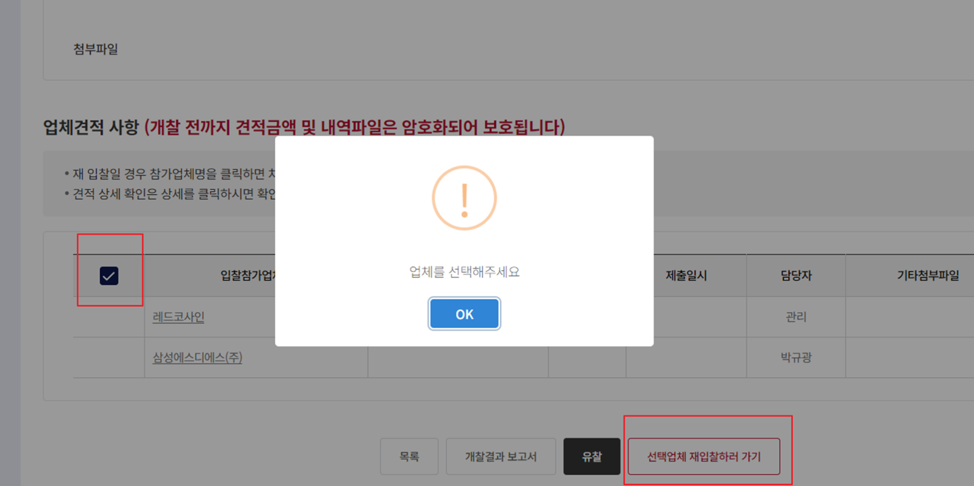 업체가 다수일 때 오류 발생
40 | 계열사 | 입찰상세 | 개찰 후 유찰 시 "입찰진행" 화면으로 이동 (해당 입찰은 입찰 완료에서 보여짐) | 고민정 | 강민지 | 2024-04-16 | 강민지 | 2024-04-16 | 강민지
41 | 계열사 | 입찰완료 | 유찰된 건에 대해서 "실제 계약금액" 버튼이 보여짐 | 고민정 | 강민지 | 2024-04-16 | 강민지 | 2024-04-16 | 강민지
42 | 계열사 | 입찰완료 | 개찰자와 낙찰자가 다른 경우 개찰자에게 "낙찰"버튼이 보여지고 낙찰도 됨 | 고민정 |  |  |  | 2024-04-16 | 강용준 | -----------입찰권한 정의----------- 1. 담당자 : 입찰을 생성하는 자 - 권한 : 입찰생성, 입찰공고, 유찰, 재입찰 => 개찰, 낙찰만 빼고 다 할 수 있음 2. 공고자 - 권한 : 입찰공고 3. 개찰자 - 권한 : 개찰, 낙찰, 유찰, 재입찰 4. 낙찰자 - 권한 : 낙찰, 유찰 => 낙찰자는 재입찰 권한이 없음 5. 입회자 - 권한 : 읽기만 가능 ===> 누가 낙찰했는지는 어떻게 알 수 있나요? (by 고민정) ===> 개찰자와 낙찰자가 다를 경우 개찰자가 낙찰을 했다면 확인을 어떻게 하나요? (로그에서 확인 가능한지) => T_BI_LOG 테이블에 낙찰자를 확인할 수 있습니다.
43 | 계열사 | 입찰완료 | 낙찰 완료된 건의 "실제 계약금액"은 모두 보임 (입찰담당자/공고자만 보여야 함) | 고민정 | 강민지 | 2024-04-16 | 강민지 | 2024-04-16 | 강민지
44 | 협력사 | 공통화면 | 좌측 상단 "낙찰(12개월)" 클릭 시 입찰완료가 아닌 낙찰이력으로 가야함 | 고민정 | 조동현 | 2024-04-16 | 조동현 | 2024-04-16 | 조동현
45 | 협력사 | 회원가입 | 회원 가입 시 관리자 정보에 아이디/비밀번호 저장 되어 있음 | 고민정 | 송주은 | 2024-04-16 | 송주은 | 2024-04-17 | 송주은 | 아이디, 비밀번호 ID 또는 Name 을 변경
46 | 협력사 | 회원가입 | 회원 가입 시 id 중복체크 시 입력한 아이디 사용 할 수 없음 (회원가입은 됨) | 고민정 | 송주은 | 2024-04-16 | 송주은 | 2024-04-17 | 송주은
47 | 계열사 | 통계 > 회사별 입찰실적 | 모든 회사 data가 동일함 | 고민정 | 이의진 | 2024-04-16 | 이의진 | 2024-04-16 | 이의진 | ebidmast / 1111 계정으로 확인함
48 | 계열사 | 공통화면 | 롯데계열 분리 처리? | 고민정 | 강용준 | 2024-04-18 | 강용준 | 2024-04-18 | 강용준 | 도메인으로 분리 (hosts파일에 등록 그리고 롯데계열사로 로그인) 168.126.74.44 ebiddev.iljin.co.kr 168.126.74.44 l-ebiddev.iljin.co.kr
49 | 계열사 | 통계 > 입찰실적 상세내역 | 입찰실적 상세내역 잘 못 나오는 점 수정 | 이의진 | 장동진 | 2024-04-16 | 장동진 | 2024-04-16 | 장동진 | 47 번 과 연계되어 해당 부분 수정이 필요하여 추가하였습니다.
50 | 협력사 | 입찰완료 | 유찰 시 결과 상태값이 표기 되지 않음 (검색도 조회 불가) | 고민정 | 강민지 | 2024-04-17 | 강민지 | 2024-04-17 | 강민지
51 | 계열사 | 입찰진행상세 | 입회자가 아닌 개찰자로 로그인 시 입화자 서명이 가능함 | 고민정 | 강민지 | 2024-04-19 | 강민지 | 2024-04-22 | 강민지 | 개찰자로 로그인 하였어도 입회서명을 위해서는 입회자 사용자 암호를 입력해야 합니다. (입회라는 의미를 같이 화면을 보면서 개찰을 한다는 개념으로 이해하고 기획하였습니다. 물론 입회자로 로그인해서 입회서명도 할수 있습니다.) => 입회자가 로그인하여 서명하게 처리
52 | 계열사 | 입찰진행상세 | 하이솔루스로 입찰 등록 시 입찰번호가 Z로 시작함 (ex: Z202404077) | 고민정 | 장동진 | 2024-04-17 | 장동진 | 2024-04-18 | 장동진 | 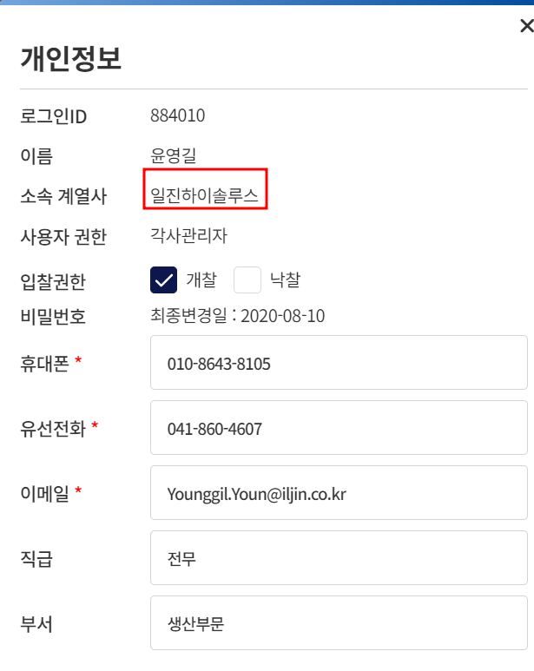 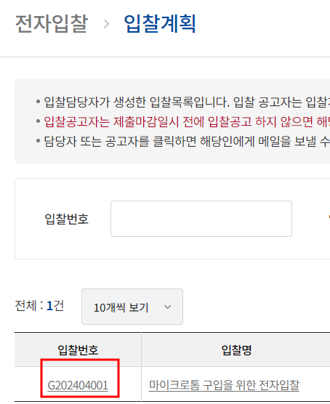 하이솔루스로 등록시 G로 시작하는 거로 확인 됩니다. 아마 계정을 착각하시거나 다른 문제로 보입니다. => 동일브라우저에 다른 사용자로 로그인하여 세션이 꼬여진걸로 보여집니다. 클라이언트 사용자ID와 세션의 사용자ID를 체크하여 다를경우 튕겨 내게 처리
53 | 공통 | 메인화면 | 롯데 전자입찰 footer 일진CI 보여짐 | 고민정 | 조동현 | 2024-04-17 | 조동현 | 2024-04-17 | 조동현
54 | 계열사 | 업체등록 | 첨부파일 컨트롤러 이상함 | 고민정 | 송주은 | 2024-04-17 | 송주은 | 2024-04-18 | 송주은 | 첨부파일 컨트롤러가 이상한 게 어떤 부분이 이상한 건지 확인이 불가합니다. => 첨부파일을 선택하면 첨부파일명이 가운데로 올라가게 처리(전자입찰 첨부파일 참조)
55 | 계열사 | 사용자관리 | ㅇ 사용자등록 후 로그인id에 스페이스 입력 후 사용하는 아이디 입력 시 사용가능한 ID로 나타남 ㅇ 중복ID 사용으로 사용자 등록가능 ㅇ 전화번호 및 유선번호 이메일주소에 스페이스 입력 후 저장 가능함 (전화번호 및 유선번호에 숫자외도 입력 및 저장 가능) | 박소영 | 송주은 | 2024-04-17 | 송주은 | 2024-04-18 | 송주은
56 | 계열사 | 사용자관리 | -사용자관리의 비밀번호 확인 팝업창의 입력칸에 이전에 입력한 비밀번호 정보가 남아있는 듯 하다 ( 비밀번호 확인 에서 비밀번호 입력 후 해당 비밀번호 정보를 삭제하지 않고 닫기 버튼을 클릭 후 다른 아이디 링크를 클릭하면 비밀번호가 그대로 남아있는 상태로 팝업창이 뜬다 ) | 박소영 | 송주은 | 2024-04-17 | 송주은 | 2024-04-18 | 송주은
57 | 계열사 | 로그인화면/메인화면 | -스페이스 입력한 아이디 로그인 가능 ' 420850' '-박소영('420850') 의 입찰정보가 박소영1(' 420850')에서도 확인 가능 => 입찰계획, 입찰완료 메뉴에서 확인됨 | 박소영 | 조동현 | 2024-04-17 | 조동현 | 2024-04-17 | 조동현
58 | 계열사 | 업체관리 | -품목명 검색시 오류 메시지 alert 나타남 (재확인요청 , 박소영) | 박소영 | 송주은 | 2024-04-17 | 송주은 | 2024-04-17 | 송주은 | 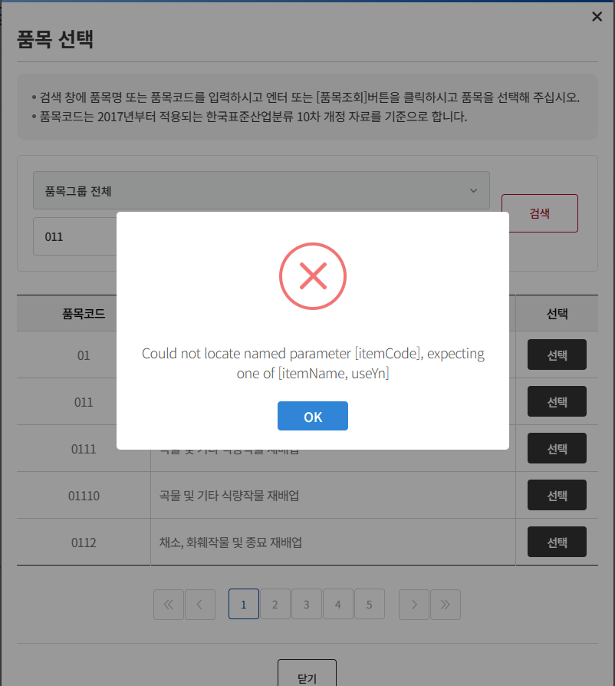 오류 메시지 확인되지 않는 것으로 보입니다. ==> 개발 사이트 화면에서 품목 검색시 오류 메세지 동일하게 확인됩니다( 박소영 ) => 확인필요 => 품목명 팝업은 공통 팝업으로 그저께 수정처리되었다고 합니다.새로고침 후 재 확인부탁드립니다.
59 | 계열사 | 메인화면 | -박소영1으로 로그인 후 탭 하나 더 추가하여 다른 사람으로 로그인 하면 같은 브라우저이지만 동시 로그인이 가능하고, 마지막으로 로그인한 사람의 데이터 기준으로 박소영1의 전자입찰 내역이 화면에 뿌려진다. | 박소영 | 김기범 | 2024-04-16 | 김기범 | 2024-04-17 | 강용준 | 동일한 브라우저에 다른사람으로 로그인 했다면 마지막에 로그인 한 사람의 정보로 변경되게 처리했습니다.
60 | 협력사 | 입찰완료 | 입찰완료 목록에 결과에 공백으로 나온부분이 있는데 유찰된건으로 보임. 해당입찰의 결과 표현은 유찰로 표현 | 강용준 | 강민지 | 2024-04-17 | 강민지 | 2024-04-17 | 강민지
61 | 계열사 | 업체등록 | 타계열사 업체 등록시 기존 as-is 에서는 사업자등록증 증빙이 없는데 필수값으로 되어있어 타계열사 업체 등록이 불가능한 상황 , 신규가입자가 아닌 기존 가입업체 등록은 어떤식으로 진행하는지 궁금합니다. ( 신규업체는 사업자등록증 필수 , 타계열사업체 등록시는 필수X ) | 박소영 | 송주은 | 2024-04-19 | 송주은 | 2024-04-22 | 강용준 | 업체수정페이지에서는 사업자등록증 필수를 옵션으로 처리해주세요 ==> 타계열사 등록시 기존에 등록된 업체의 경우 사업자등록증이 등록이 되어있지 않아 타계열사 업체 등록을 할 수 없습니다. 현재 어떤방식으로 수정된 건지 잘 모르겠습니다. ( 박소영 ) => 유선통화 확인함
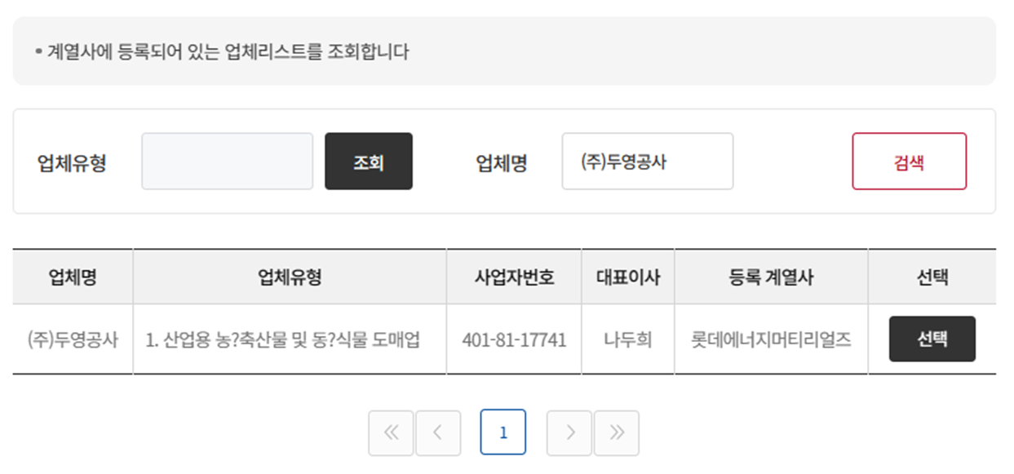
62 | 공통 | 입찰품명 오류 | 입찰품명에 ? 가 들어간 데이터가 있습니다. | 박소영 | 강용준 | 2024-04-17 | 강용준 | 2024-04-25 | 강용준 | ?로 검색되는 품목들이 몇개 더 있는것 같습니다. 확인이 필요할 것 같습니다(박소영)
63 | 계열사 | 통계 | 입찰현황 메뉴만 검색을 클릭해야 데이터가 확인되는 중 ( 회사별 입찰실적, 입찰실적 상세내역, 입찰 상세내역 메뉴만 메뉴 클릭 시 자동 조회가 된다 ) | 박소영 | 이의진 | 2024-04-22 | 이의진 | 2024-04-24 | 이의진 | 문제없이 자동 조회되어 보입니다. ==> 입찰현황 동일하게 메뉴 클릭시 자동 조회 안됨 (박소영)
64 | 계열사 | 입찰공고 | -입찰계획 등록 및 삭제시 메일 테이블(t_email) 에서 RECEIVES / FROM_MAIL 컬럼 들어가는 데이터 기준을 명확하게 모르겠습니다. ( RECEIVES 에는 당당자에게만 메일을 보내는 것 같고, FROM_MAIL 내역에는 james, kkbum200, 입찰참가업체 메일정보가 들어가고 있습니다..) => 입찰번호 'Z202404086' 기준으로 t_email 에서 데이터 확인하시면 됩니다 | 박소영 | 장동진 | 2024-04-17 | 장동진 | 2024-04-18 | 장동진
65 | 계열사 | 입찰계획 등록 | 과거입찰 가져오기 버튼 위치를 입찰명 입력칸 시작부분과 동일하게 맞춰주세요 ( 과거입찰 가져오기 버튼이 미묘하게 뒤로 밀려나있습니다. ) | 박소영 | 장동진 | 2024-04-17 | 장동진 | 2024-04-18 | 장동진
66 | 협력사 | 로그인 | 현재 개발화면에서 업체 로그인이 안되고 있습니다. | 박소영 | 조동현 | 2024-04-18 | 조동현 | 2024-04-18 | 강용준 | SSO 테스트로 인해 나온 현상입니다. 현재 소스 원복으로 정상작동합니다.
67 | 계열사 | 공통 | 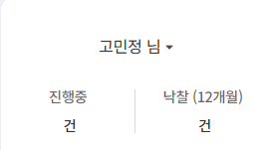 개발사이트에서 현업으로 로그인 하면 진행, 낙찰 건수가 확인이 안되고 로그아웃이 불가능합니다. | 박소영 | 조동현 | 2024-04-18 | 조동현 | 2024-04-18 | 강용준 | SSO 테스트로 인해 나온 현상입니다. 현재 소스 원복으로 정상작동합니다.
68 |  | 공통 | 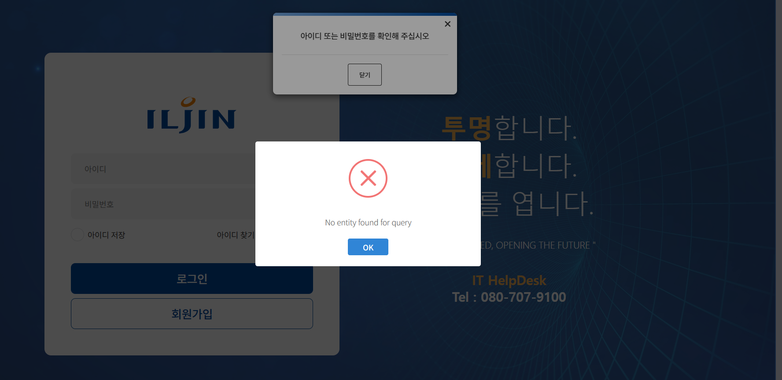 현재 회원가입 및 로그아웃 시 오류 팝업창이 확인됩니다. (SSO 문제로 나타나는 것 같긴한데..) | 박소영 | 이의진 | 2024-04-25 | 이의진 | 2024-04-25 | 이의진 | 해당 부분은 협력체가 아닌 계열사 사용자가 그룹웨어를 통해서 오는게 아닌 전자입찰화면에서 바로 로그인하려 할 때 생기는 상황으로 판단됩니다. => 계열사가 전자입찰 접근 > 그룹웨어 로그인창 > 그룹웨어 로그인> 전자입찰 화면 이동시 해당 아이디가 없으면 해당 팝업창이 뜨는데 No entity found for query 라는 메세지 창은 뜨면 안된다고 생각합니다. ( 예 : '로그인 실패했습니다. ID또는 비밀번호를 확인해주세요' 라는 메세지를 띄우거나 해당 No entity found for query 메세지는 뜨지 않도록 해야 할 것 같습니다. ) : 박소영 ==> 그룹웨어에는 등록되어있고, 전자입찰에는 계열사 계정정보 부탁드리겠습니다, 현재 박소영님 ID는 전자입찰에 등록되어있어서 해당 오류가 발생하지 않고있어서 정확히 확인이 어렵습니다. ===> 그룹웨어 계정 000000 / 000000 =====> 해당계정으로 전자입찰 로그인될때 No entity found for query 창은 뜨지않고, 대신 '아이디 또는 비밀번호를 확인해 주십시오' 이 뜨도록 수정되었습니다.
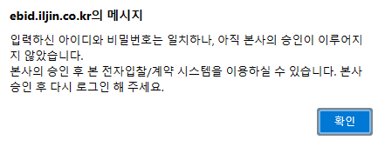
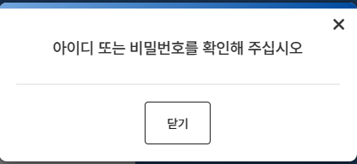
69 | 협력사 | 로그인 | 미승인 업체가 로그인 시 팝업 메세지를 변경해주셔야 할 것 같습니다. ( 현재 : 아이디 또는 비밀번호를 확인하세요 ) ( as-is : 입력하신 아이디와 비밀번호는 일치하나, 아직 본사의 승인이 이루어지지 않았습니다. 본사의 승인 후 본 전자입찰/계약 시스템을 이용하실 수 있습니다. 본사승인 후 다시 로그인 해 주세요. >> | 박소영 | 조동현 | 2024-04-23 | 조동현 | 2024-04-24 | 조동현
70 | 계열사 | 협력업체 승인/반려 | 협력업체 반려시 메일 Table 에 FROM_MAIL 정보가 들어가지 않는것 같습니다. ( 예: MAIL_ID : 41619 ) | 박소영 | 송주은 |  |  | 2024-04-23 | 송주은 | from_mail 정보가 null 값인 경우 ithelpdesk@iljin.co.kr로 세팅하여 메일 발송되고 있습니다. 대상유형 : 회원가입, 업체 승인/반려, 아이디 찾기, 비밀번호 찾기
71 |  | 공통 | 상세메뉴들 상단 제목 높이도 메인 제목 크기로 줄여주세요. | 박소영 | 조동현 | 2024-04-23
72 | 계열사 | 협력업체 관리 | 반려한 업체의 정보를 확인하려고 하는데 t_co_cust_master_hist 에는 데이터가 확인되는데, 조회에서 상태값 삭제로 한 경우는 확인이 안됨 ( 업체명 : 테스트_회사 ) | 박소영 | 강용준 |  |  | 2024-04-24 | 강용준 | 반려한 정보는 History 테이블에 남기고 일부로 삭제하였습니다. 반려 업체의 사업자등록번호 또는 사용자ID를 또 사용할 수 있기 때문에(사용자ID는 PK로 잡혀 있음) ==> 해당 업체관리 상태값이 '삭제'인 경우는 어떤 조건의 데이터들이 나오는게 맞는건가요?(박소영) => 정상가입이 되고 관리자가 삭제 처리한 경우의 데이터 입니다. (반려처리 시 Data 삭제와 구분)
73 | 계열사 | 업체관리 | 타계열사 업체 팝업창 조회시 하단 ( <> ) 버튼은 한칸씩 이동하는데 ( << >> ) 버튼이 5페이지씩 이동하는게 아니라 마지막 페이지로 이동하는것 같습니다. | 박소영 | 조동현 | 2024-04-22 | 조동현 | 2024-04-22 | 조동현
74 | 계열사/협력사 | 전자입찰 | 전자입찰메뉴 (입찰계획, 입찰진행, 입찰완료, 낙찰이력)에 입찰번호 검색시 Like 로 검색가능하게 현재는 입찰번호 전체를 입력하지 않으면 조회가 안된다 | 박소영 | 강민지 | 2024-04-22 | 강민지 | 2024-04-22 | 강민지
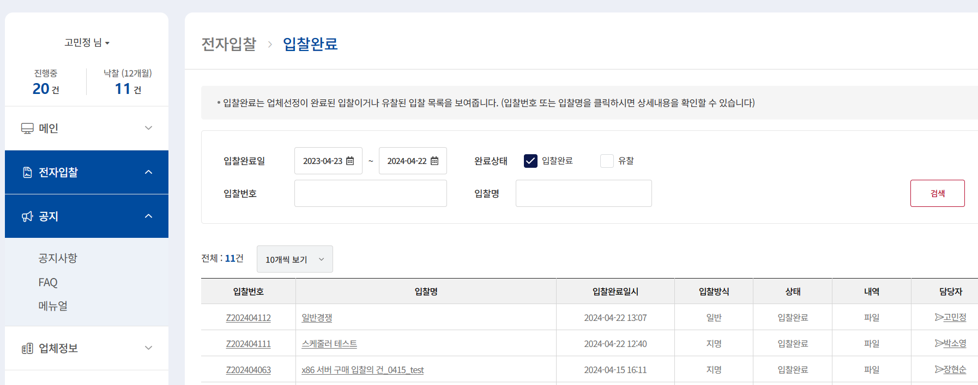
75 | 계열사/협력사 | 메뉴 | 예를들어 왼쪽메뉴 공지를 클릭한 후 메인화면이나 다른 곳에서 링크를 통해서 메뉴 이동시 해당 이동한 메뉴가 펼쳐지지 않고 클릭했던 메뉴만 펼쳐져있는 상황 (이동한곳의 메뉴가 파란색으로 표시는 된다.) | 박소영 | 조동현 | 2024-04-23 | 조동현 | 2024-04-23 | 조동현
76 | 계열사 | 입찰완료 상세 | 입찰완료 상세 내역에서 직접입력된 입찰의 경우 입찰 완료 후 업체 링크를 클릭하면 제출 이력 팝업창이 빈값으로 확인된다.. | 박소영 | 강민지 | 2024-04-24 | 강민지 | 2024-04-24 | 강민지 | 4/24 강민지 피드백 ) 해당 데이터는 개발 중 테스트로 만든 데이터로 생각됩니다. 개발 완료 후 테스트 시점인 4월 15일 이후의 데이터 혹은 더 과거의 데이터로 확인해주세요
77 | 협력사 | 사용자관리 | 업체에서 사용자등록시 사용자등록 비밀번호에 스페이스 값이 들어갈 수 있습니다. ( id : ssss / pw : ' 11!' ) | 박소영 | 이의진 | 2024-04-24 | 이의진 | 2024-04-24 | 이의진 | 비밀번호에 스페이스 문자가 들어가지 않도록 수정
78 | 계열사 | 입찰진행 | 개찰까지 완료된 입찰에서 업체들을 선택해서 재입찰을 진행하고 싶은데 투찰한 업체 외 체크박스 생성이 안되어 불가능한 것으로 보인다. ( 입찰번호 : E202402016 ) as-is 캡처에 보면 전체 선택 가능 ====> | 박소영 | 강민지 | 2024-04-24 | 강민지 | 2024-04-24 | 강민지
79 | 계열사 | 입찰등록 | 입찰 등록 시 세부내역>내역직접등록에서 실행단가 입력 시 , (콤마) 표기 | 고민정 | 장동진 | 2024-04-24 | 장동진 | 2024-04-24 | 장동진
80 | 계열사 | 입찰등록 | 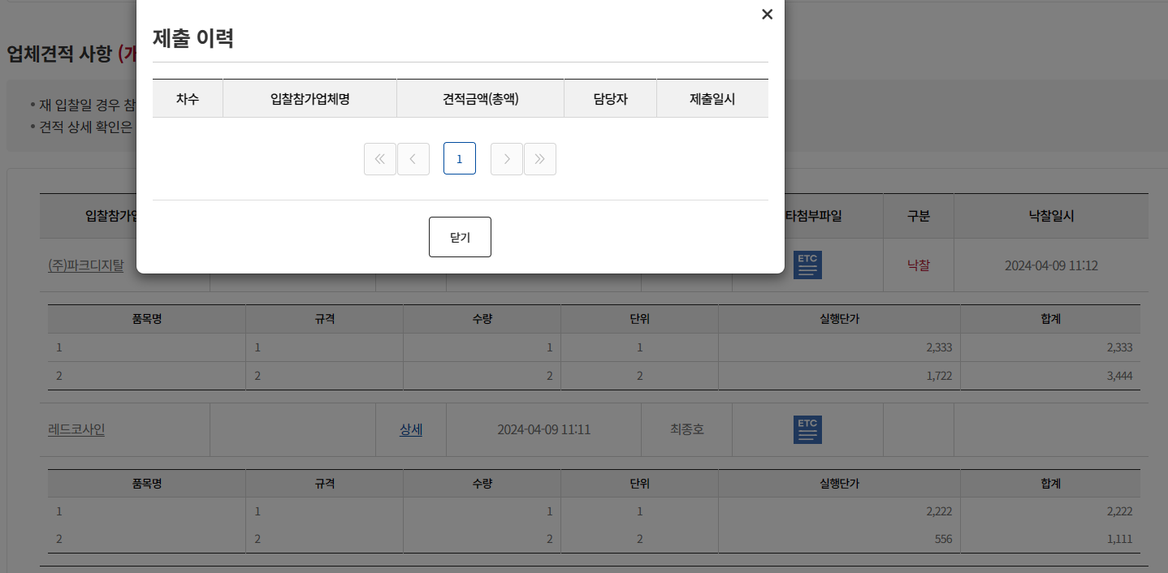 입찰 등록 시 과거입찰가져오기(기존 내역직접등록 건)에서 내역방식을 파일등록을 선택하고 다시 내역직접등록을 선택하면 기존 내용이 사라짐 | 고민정 | 장동진 |  |  | 2024-04-24 | 장동진 | 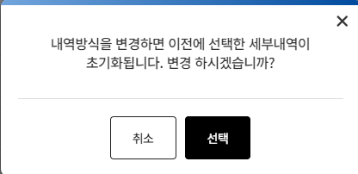 변경 시 해당 화면이 나오게 되는데 문제가 있는 건지 변경을 원하시는 건지 확인 부탁드립니다.
81 | 계열사 | 낙찰이력 | 낙찰이력 리스트와 엑셀 다운로드 값이 다름 | 고민정 | 강민지 | 2024-04-24 | 강민지 | 2024-04-24 | 강민지 | 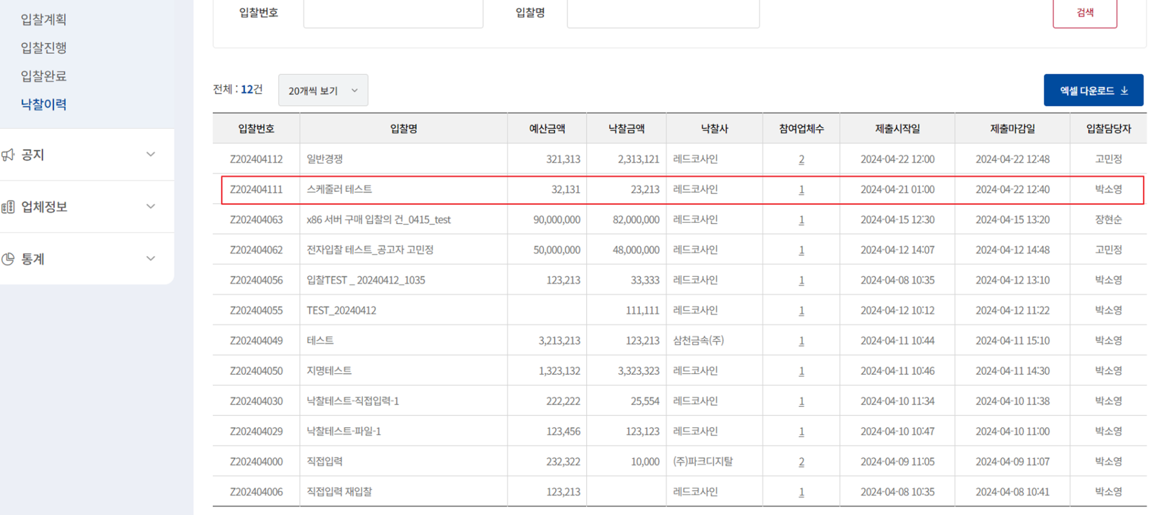
82 | 계열사 | 통계 | 회사별 입찰실적 클릭 시 상세내역 보이지 않음 | 고민정 | 장동진 | 2024-04-24 | 장동진 | 2024-04-24 | 장동진

84 | 계열사 | 입찰완료 | 입회자 서명이 있을 경우 제출 마감 전에 서명이 가능함 | 고민정 | 강민지 | 2024-04-24 | 강민지 | 2024-04-24 | 강민지
85 | 계열사 | 입찰등록 | 하이솔루스 or 롯데에너지머티리얼즈 사용자로 입찰 등록 시 오류 발생함 | 고민정 | 장동진 | 2024-04-24 | 장동진 | 2024-04-24 | 장동진 | 하이솔루스와 롯데에너지머티리얼즈로 등록 시 정상적으로 등록 확인되는데 다시 한번 확인 부탁드립니다. ==> 롯데에너지머티리얼즈 사용자 : 정상 하이솔루스 박혜정 사용자/ 디플 양순조 사용자 입찰 등록 시 동일 오류 발생합니다. =====>> 계열사 sso로 로그인하여 테스트하셨을 경우 계열사 그룹웨어 계정정보가 필요합니다. 단순 ebid 개발서버 로그인 후 테스트할 때는 문제없었습니다. ========> 캐시 삭제 후 정상 처리 됨을 확인 했습니다.
86 | 계열사 | 입찰등록 | 과거입찰가져오기를 이용해 입찰 작성 시 기존 입력된 입회자 삭제 기능이 없음(입회자는 필수값 아님) | 고민정 | 장동진 | 2024-04-24 | 장동진 | 2024-04-24 | 장동진
87 | 계열사 | 업체관리 | 현재 업체관리 메뉴에서 권한 상관없이 업체정보 클릭 후 삭제 및 수정버튼 클릭이 가능함 관리자 권한만 해당 버튼 보일 수 있도록 수정 요청 | 박소영 | 송주은 | 2024-04-24 | 송주은 | 2024-04-24 | 송주은 | 계열사 권한 (시스템 관리자, 각사 관리자, 감사 사용자, 일반 사용자) 위 4가지 중 시스템 관리자, 각사 관리자 권한만 업체 수정 삭제 권한을 추가하면 될까요? 업체 등록은 전체 계열사 사용자에게 노출할 수 있도록 하면 될까요? => 업체 등록 및 수정삭제는 각사관리자, 감사사용자에게만 권한 노출 부탁드립니다.
88 | 계열사 | 업체승인 | 업체 승인 메뉴도 마찬가지로 권한 상관없이 반려 및 승인 버튼이 보이고 있음. (각사관리자, 감사관리자 권한만 해당 버튼 사용할 수 있도록 수정 요청 ) | 박소영 | 송주은 | 2024-04-24 | 송주은 | 2024-04-24 | 송주은 | 계열사 권한 (시스템 관리자, 각사 관리자, 감사 사용자, 일반 사용자) 위 4가지 중 시스템 관리자, 일반 사용자 제외 각사 관리자, 감사 사용자 권한만 승인 및 반려처리를 하면 될까요? => 넵 각사관리자, 감사 사용자 권한만 권한있으면 될 것 같습니다(박소영)
89 | 계열사 | 입찰공고 | 입찰 참여 업체 선택시 업체의 담당자를 선택 후 저장하면 업체조회 팝업창까지 다 닫혀 여러 업체를 선택하는 경우 여러번 팝업창을 열어야 합니다. 담당자 선택 저장 후 업체조회 팝업창은 close 되지 않게 수정 부탁 드립니다. | 박소영 | 장동진 | 2024-04-24 | 장동진 | 2024-04-24 | 장동진
90 | 협력사 | 회원가입 | 회원가입시 관리자 정보에 비밀번호를 대소문자,숫자,특수문자 조합없이 입력 후 회원가입신청시 메세지가 나오는데 '대/소문자, 숫자, 특수문자중에서 2가지 이상 조합되어야 합니다.' 를 '비밀번호는 대/소문자, 숫자, 특수문자중에서 2가지 이상 조합되어야 합니다' 로 변경 부탁 드립니다. | 박소영 | 이의진 | 2024-04-24 | 이의진 | 2024-04-24 | 이의진
91 | 계열사 | 입찰계획 | 입찰계획 수정에서 뒤로가기 버튼을 클릭하면 오류 메세지가 나타납니다 | 박소영 | 장동진 | 2024-04-24 | 장동진 | 2024-04-25 | 장동진
92 | 계열사 | 입찰완료 | 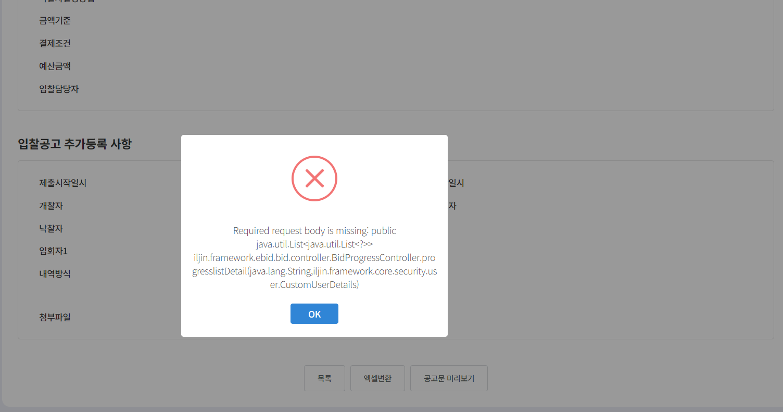 입찰문서에서 업체의 정보가 기존과 다름 * 기타첨부파일 누락 * 업체 제출일 확인 불가 |  | 강민지 | 2024-04-26 | 강민지 | 2024-04-26 | 강민지 | 04/25 피드백 1. 기타첨부파일 경로가 DB 컬럼에 NULL로 들어가있어서 그런 것 같습니다. 확인 후 수정하도록 하겠습니다. 2. 업체 제출일 확인 불가라는게 무슨말씀이신지 이해가 잘 안되네요 제출일시라면 동일한 것 같은데 낙찰일을 말씀하시는걸까요? 낙찰일은 낙찰된 협력사만 나오게끔 했고 로그 테이블을 보니 19-02-25 로 낙찰되어있는것으로 확인했습니다. 04/26 피드백 1. 기타첨부파일 수정했습니다.
93 | 협력사 | 입찰진행 | 입찰진행 메뉴에서 조회부분 투찰상태 위치 조정 | 박소영 | 강민지 | 2024-05-02 | 강민지 | 2024-05-02 | 강민지
94 | 계열사 | 메일발송 | 메일발송시 롯데의 경우 메일 발송 로고 및 내용을 변경해야 할 것 같습니다 ILJIN 로고 말고 롯데 머티리얼즈 로고로 변경해주셔야 할 것 같고, 인사말 "안녕하십니까/n 일진그룹 전자입찰 e-bidding 입니다." => "안녕하십니까/n 전자입찰 e-bidding 입니다." 로 변경해야 할 것 같습니다 | 박소영 | 송주은 | 2024-05-02 | 송주은 | 2024-05-02 | 송주은

